画面遷移図
画面遷移図

アカウント登録画面
ログイン 画面
登録失敗
ログイン失敗
メイン画面
投稿画面
マイページ
各災害 ページ
利用規約
アカウント管理
ガイドライン

ER図
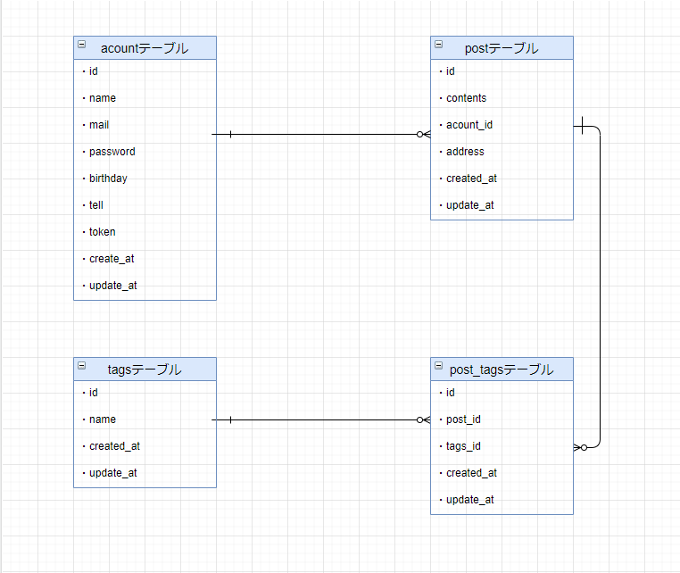
ER図

